工作表3
R |  |  |  | G |  |  |  | B |  |  |  | Cb |  |  |  | Cr
599 | 380 | 205 | 97 | 624 | 416 | 223 | 106 | 194 | 130 | 69 | 34 | -96 | -95 | -95 | -92 | 10 | 3 | 4 | 3
574 | 365 | 197 | 93 | 625 | 414 | 222 | 106 | 206 | 137 | 73 | 36 | -92 | -91 | -91 | -89 | 4 | -2 | -1 | -3
549 | 350 | 188 | 89 | 625 | 412 | 221 | 105 | 218 | 145 | 77 | 37 | -89 | -87 | -88 | -86 | -3 | -7 | -7 | -7
524 | 335 | 180 | 85 | 626 | 411 | 221 | 105 | 230 | 152 | 81 | 39 | -85 | -84 | -84 | -83 | -9 | -12 | -12 | -13
498 | 319 | 172 | 80 | 626 | 409 | 220 | 105 | 242 | 159 | 84 | 41 | -81 | -80 | -81 | -79 | -16 | -18 | -18 | -21
473 | 304 | 163 | 76 | 627 | 407 | 219 | 104 | 254 | 167 | 88 | 42 | -77 | -76 | -77 | -76 | -23 | -24 | -24 | -26
448 | 289 | 155 | 72 | 627 | 405 | 218 | 104 | 266 | 174 | 92 | 44 | -73 | -72 | -73 | -72 | -29 | -29 | -30 | -32
432 | 279 | 150 | 70 | 630 | 407 | 219 | 104 | 280 | 183 | 97 | 46 | -69 | -68 | -69 | -68 | -34 | -34 | -34 | -36
416 | 268 | 144 | 67 | 633 | 409 | 220 | 104 | 294 | 192 | 102 | 49 | -65 | -64 | -65 | -63 | -39 | -40 | -40 | -41
400 | 258 | 139 | 65 | 637 | 411 | 221 | 105 | 308 | 201 | 107 | 51 | -61 | -60 | -61 | -60 | -45 | -45 | -44 | -46
384 | 247 | 133 | 62 | 640 | 413 | 221 | 105 | 321 | 209 | 111 | 53 | -57 | -57 | -57 | -56 | -50 | -50 | -49 | -51
368 | 237 | 128 | 60 | 643 | 415 | 222 | 105 | 335 | 218 | 116 | 56 | -53 | -53 | -53 | -51 | -55 | -55 | -54 | -55
352 | 226 | 122 | 57 | 646 | 417 | 223 | 105 | 349 | 227 | 121 | 58 | -49 | -48 | -49 | -47 | -60 | -61 | -60 | -60
342 | 219 | 118 | 55 | 643 | 414 | 221 | 104 | 371 | 241 | 128 | 61 | -43 | -42 | -42 | -41 | -63 | -64 | -63 | -63
331 | 211 | 114 | 53 | 641 | 411 | 219 | 104 | 393 | 254 | 135 | 65 | -36 | -35 | -36 | -34 | -67 | -67 | -66 | -67
321 | 204 | 110 | 51 | 638 | 408 | 217 | 103 | 415 | 268 | 142 | 68 | -30 | -29 | -29 | -27 | -70 | -70 | -69 | -70
305 | 195 | 105 | 50 | 633 | 409 | 219 | 105 | 436 | 283 | 151 | 73 | -23 | -22 | -22 | -21 | -74 | -75 | -74 | -74

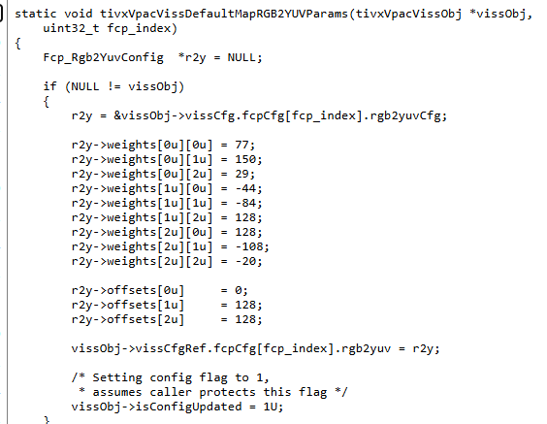
 |  |  |  |  |  |  |  |  |  |  |  | verify_test
 |  |  |  |  |  |  |  |  |  |  |  | Cb |  |  |  | Cr
 |  |  |  |  |  |  |  |  |  |  |  | -82.703125 | -8.8125 | 54.09375 | 93.546875 | 149.09375 | 132.34375 | 131.03125 | 129.125
 |  |  |  |  |  |  |  |  |  |  |  | -72.734375 | -2.078125 | 57.796875 | 95.234375 | 135.234375 | 125.140625 | 127.140625 | 126.96875
 |  |  |  |  |  |  |  |  |  |  |  | -62.4375 | 5.15625 | 61.671875 | 96.75 | 121.796875 | 117.859375 | 122.75 | 125.3125
 |  |  |  |  |  |  |  |  |  |  |  | -52.46875 | 11.5625 | 65.046875 | 98.4375 | 107.9375 | 110.234375 | 118.4375 | 123.15625
 |  |  |  |  |  |  |  |  |  |  |  | -42 | 18.46875 | 68.25 | 100.296875 | 94 | 102.53125 | 114.625 | 120.5
 |  |  |  |  |  |  |  |  |  |  |  | -32.03125 | 25.703125 | 72.125 | 101.8125 | 80.140625 | 95.25 | 110.234375 | 118.84375
 |  |  |  |  |  |  |  |  |  |  |  | -21.734375 | 32.4375 | 75.828125 | 103.5 | 66.703125 | 88.046875 | 106.34375 | 116.6875
 |  |  |  |  |  |  |  |  |  |  |  | -12.96875 | 38 | 78.859375 | 104.84375 | 56.34375 | 81.5 | 103.03125 | 115.53125
 |  |  |  |  |  |  |  |  |  |  |  | -4.203125 | 43.734375 | 82.0625 | 106.859375 | 45.984375 | 74.453125 | 99.21875 | 113.796875
 |  |  |  |  |  |  |  |  |  |  |  | 4.234375 | 49.296875 | 85.09375 | 107.875 | 35.203125 | 67.90625 | 95.90625 | 112.21875
 |  |  |  |  |  |  |  |  |  |  |  | 12.5 | 54.53125 | 88.125 | 109.390625 | 24.921875 | 60.9375 | 92.59375 | 110.5625
 |  |  |  |  |  |  |  |  |  |  |  | 21.265625 | 60.09375 | 91.15625 | 111.234375 | 14.5625 | 54.390625 | 89.28125 | 109.328125
 |  |  |  |  |  |  |  |  |  |  |  | 30.03125 | 65.828125 | 94.359375 | 112.75 | 4.203125 | 47.34375 | 85.46875 | 107.671875
 |  |  |  |  |  |  |  |  |  |  |  | 43.734375 | 75.015625 | 99.203125 | 114.921875 | -1.25 | 44.015625 | 83.765625 | 106.859375
 |  |  |  |  |  |  |  |  |  |  |  | 57.28125 | 83.875 | 104.046875 | 117.265625 | -7.625 | 40.265625 | 82.0625 | 105.546875
 |  |  |  |  |  |  |  |  |  |  |  | 70.984375 | 93.0625 | 108.890625 | 119.4375 | -13.078125 | 36.9375 | 80.359375 | 104.734375
 |  |  |  |  |  |  |  |  |  |  |  | 85.875 | 101.78125 | 113.59375 | 121.453125 | -20.609375 | 30.84375 | 76.3125 | 103

